Sheet1
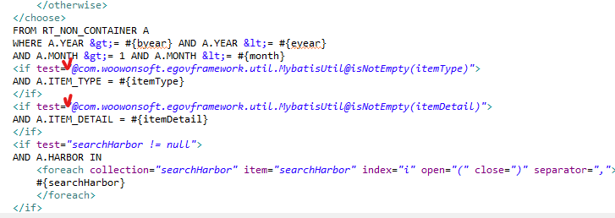
이런 A는 어떤 의미인지 | Monitor_SQL
위에는 alias가 없는데.. A는 뭐지?
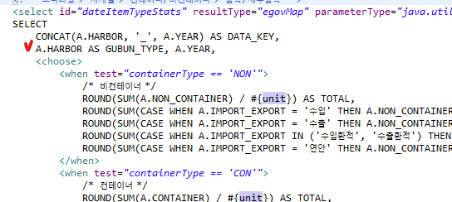

얘는 뭔가요 | Monitor_SQL

